Sheet
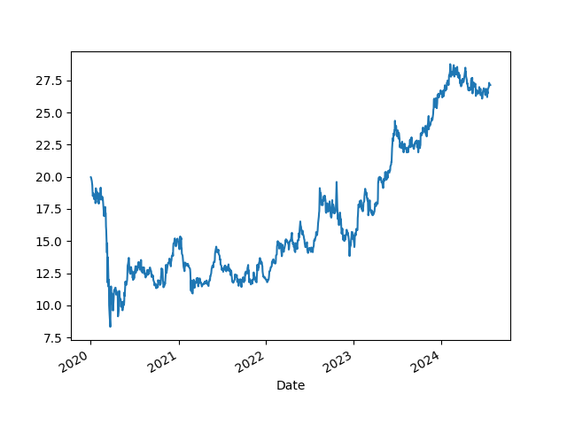
Energia | 220
Água | 100
Livros | 50
Telefone | 100
Aluguel | 1000
Remedio | 150
Jogos | 200
Total | 1820
Teste

